格子编号备注
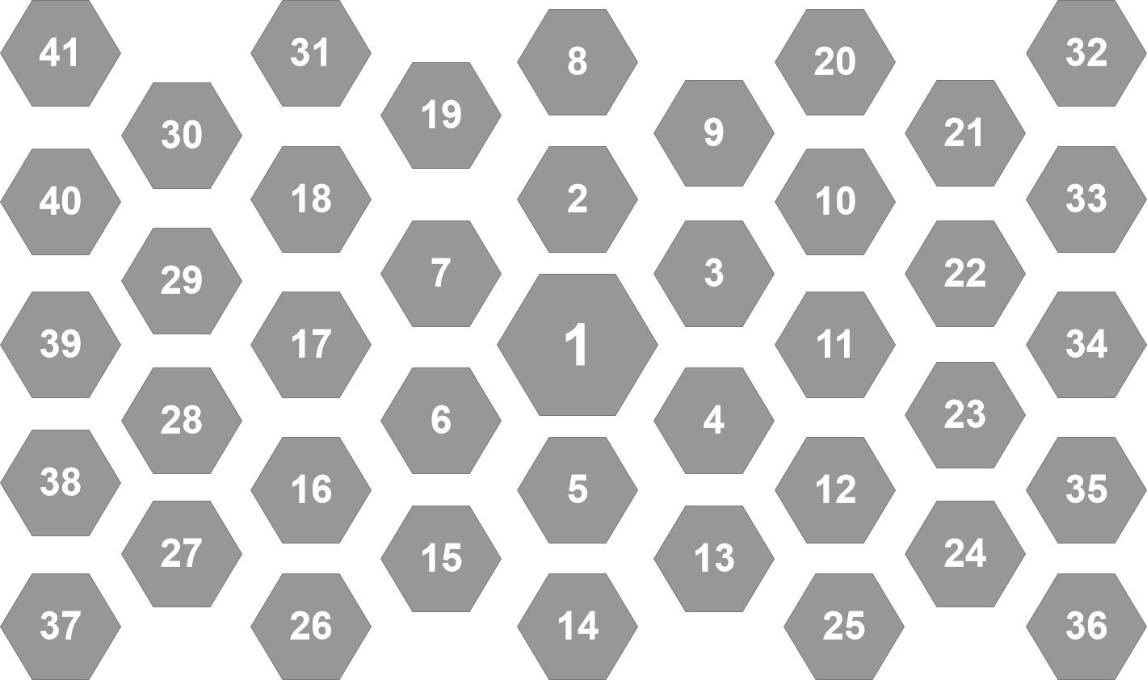
第一阶段 | 1|2|3|4|5|6|7
第二阶段 | 1|2|3|4|5|6|7|9|11|13|15|17|19
第三阶段 | 1|2|3|4|5|6|7|8|9|10|11|12|13|14|15|16|17|18|19
第四阶段 | 1|2|3|4|5|6|7|8|9|10|11|12|13|14|15|16|17|18|19|22|23|28|29|34|39

